邮箱
网站 | 账号 | 密码 | 昵称 | 备注
农国亮身份证号码 | 452132198210010054
ACFUN |  | new5* | 我不是在笑
ACFUN |  | new5* | LoveMaivy
ACFUN | hesinan@163.com | new5* | 我去前面作个死
AC生放送 | nekonya@yeah.net | new5* | 作不死就往死里作
BILIBILI | nekonya@yeah.net | new5* | 幸魂
BILIBILI | hsnspark@126.com | new5* | 我不是在笑
OUTLOOK邮箱（lastpass专用） | hsnlastpass@outlook.com | Ivy5* |  | 备用邮箱1021308167@qq.com
lastpass | hsnlastpass@outlook.com | HSN1双马尾

邮箱 | hsnspark@126.com | orola5*
 | wushengxuzhilei@126.com | new5*
 | nekonya@yeah.net | new5*
 | hesinan@163.com | new5*
 | toponmyoji@126.com | new5*
 | hsn0611@hotmail.com
 | 1021308167@qq.com | 独立密码new5*
 | hsnstudy@126.com | new5*
 | gamehsn@163.com | hsn123456
 | ivyhehouse@gmail.com | Ivy5*
 | shrinksha@gmail.com |  |  | 注册了acfun
新员工邮箱 | 名.姓@hoyogame.com | 默认密码123456 |  | 211.147.5.152:3000改密码
SVN | hesinan | hsn123456
JIRA | hesinan | dcn19841110
当乐论坛 | hsnspark@126.com | new5* | 为你傲气
 | nekonya@yeah.net | new5* | 正因为是勇士
 | 203909 | snoopy.zc | 大周
iphone | hesinan@163.com | Dcn5*
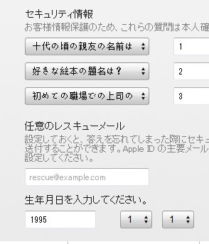
iphone(日本) | gunkelkn@hotmail.com | Aa123456 |  | 邮箱密码loyu1965 问题如右图
QQ | 1021308167 | orola5*
QQ | 491966623 | orola5*
QQ | 2517069827
baidu | 碎星Ivy | new5* |  | 邮箱1021308167@qq.com
人人网 | hsnspark@126.com | orola5* | 何司楠

迅雷 | mnh889 | new5* | hsn
360浏览器 | hsnspark@126.com | new5* | 碎星Ivy
华为网盘 | hsnspark@126.com
中国移动网上营业厅 |  | 客服密码662169 | 13521892169
youku | 碎星Ivy | new5* | 碎星Ivy

邮箱 | lookcl@126.com | a12345678
cl | nicebody | a12345678 |  | lookcl@126.com

个人信息
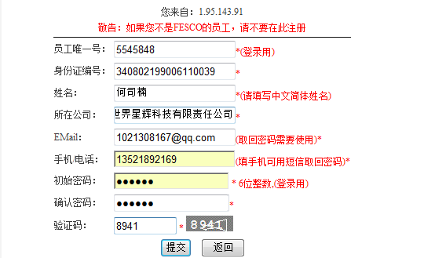
网站 | 账号 | 密码 | 昵称 | 备注
社保 | 身份证号 | new5* |  | http://www.bjrbj.gov.cn/csibiz/indinfo/login.jsp
公积金 | 公积金银行卡号 | 身份证后4位+00 |  | http://www.bjgjj.gov.cn/wsyw/wscx/gjjcx-login.jsp
FESCO | hesinan | new5* | 唯一号：5545848
FESCO服务个人查询 |  | 147369
招行 | 理财账户密码 | doublenum+我手机的尾号 |  | 6位数字
iphone4s | hesinan@163.com | Dcn0000000还是Dcn5*
王康 | 340822198801204617

